Sheet1
动作名称 | 动作要点说明 | 图片
预备式：并步直立(图2-6-1)。 |  | 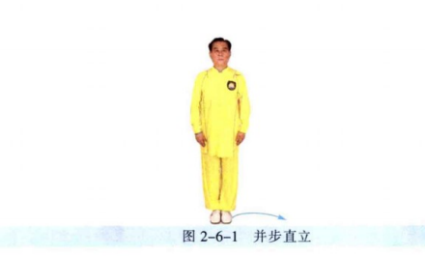
单鞭起势 | 同一段单练套路(图2-6-2①~⑦)。 | 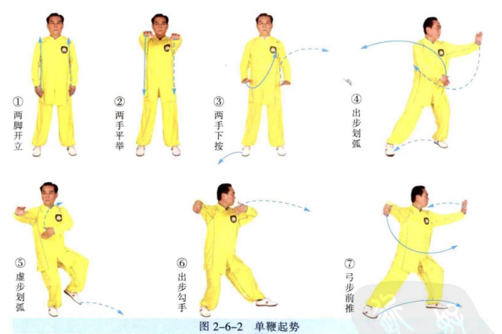
右进步搬拦捶 | (1)重心移至左腿，右脚虚提左手移至右肩前，右手向下划弧至左腹前，成 左抱球势(图2-6-3①)。 (2)右脚上步，脚跟着地，右手握拳向右侧搬，左手掌附于右肘内侧(图 2-6-3②)。 (3)左脚上步，脚跟着地，右拳旋转抽回至右腰间，左手经下弧形向前推按 (图2-6-3③)。 (4)重心前移成左弓步，右手冲拳，拳眼朝上，左手附于右臂内侧(图2- 6-3④)。 动作要点：搬时，右手臂要有旋转下压的力量；左手拦掌，要在柔化中向前 推按；出拳用后腿蹬地的力量。 | 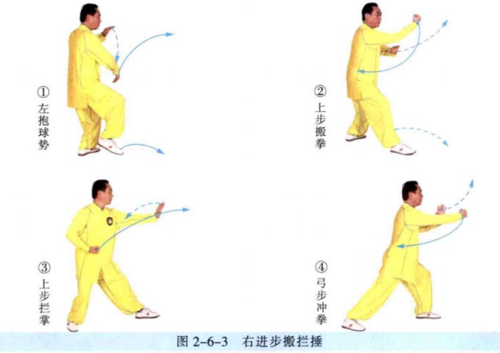
左进步搬拦捶 | (1)重心后移至右腿，右手收回至腰间，左手握拳向左侧搬(图2-6-4①)。 (2)右脚上步，右手经下弧形向前按(图2-6-4②)。 (3)重心前移成右弓步，左手冲拳，拳眼朝上，右手附于左臂内侧(图2-6-4③)。
右云手 | (1)重心后移至左腿，左手向上划弧至身体左侧，右手弧形下落至左腹前 (图2-6-5①)。 (2)身体右转，重心移至右腿，左脚向左侧出步，脚跟着地，右手经上划弧 至身体右侧，左手弧形下落至右腹前(图2-6-5②)。 动作要点：右手要上捧横带，左手要下抄，左手臂要内裹；蹬腿、转腰、带 臂，连贯协调；两手交替练习时，状如盘球，绵绵不绝。 | 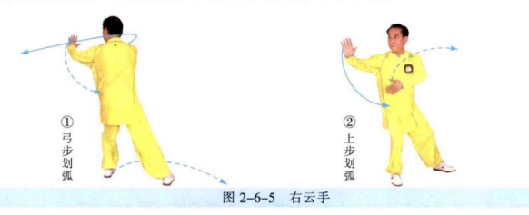
左云手 | (1)重心左移，身体左转，左手向上划弧，右手向下划弧(图2-6-6①)。 (2)右脚向右侧出步，左手向上划弧至左侧，右手向下划弧至左腹前(图 2-6-6②)。 | 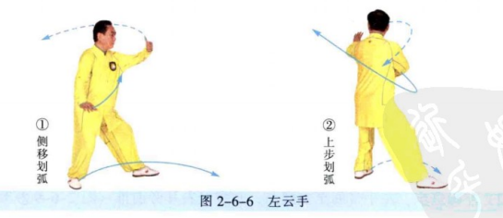
左搂膝拗步 | (1)左脚上步，脚跟着地，左手搂至左腹前，右手划弧至右耳侧(图2-6- 7①②)。 (2)重心前移成左弓步，左手下搂至左胯旁，右掌前推(图2-6-7③)。 动作要点：弧形搂手，内含化劲；学会单手拗步时的蹬腿、推掌的协调配合 的用力技巧。 | 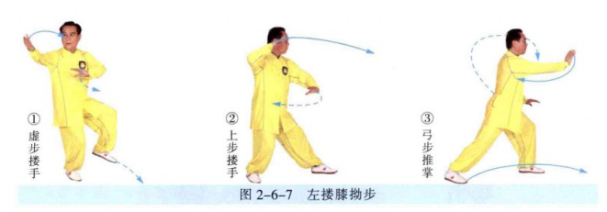
撇身捶 | (1)重心后移，右手勾回，随即右脚上步，脚跟着地，右手握拳经左臂内侧 向前披出(图2-6-8①②)。 (2)重心前移成右弓步，右手收回腰间，左掌前推(图2-6-8③)。 动作要点：右拳披出后，向后收回，要体现採的用法。
左倒撵猴 | (1)左脚上步，右手向后弧形拉开，左手前伸(图2-6-9①)。 (2)左脚退步，左手带回至左腹前，右掌经右耳旁前推(图2-6-9②③)。 | 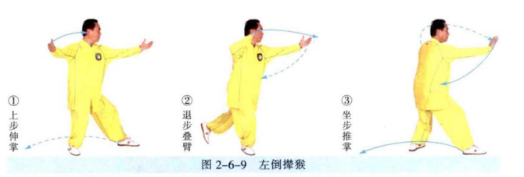
海底针 | (1)右脚退步，身体右转，左手上搂后，下搂至左胯旁，右手提至右耳旁 (图2-6-10①②)。 (2)身体下蹲，左手下按，右手下插(图2-6-10③)。 动作要点：下插时，要身体端正，劲向下沉，不可身体前倾。
闪通背 | (1)身体微起，右手上托，左手提至右肘旁(图2-6-11①)。 (2)左脚前出成左弓步，右手翻转，架于头上方，左掌前推(图2-6-11②)。 动作要点：右手上托后，手掌翻转、上架，是一个拧的动作。 | 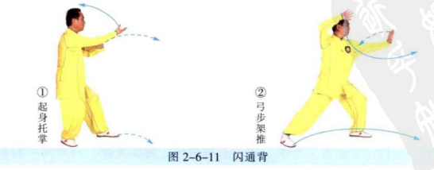
打虎势 | (1)右脚向右前方上步，脚跟着地；右手向左前方伸出，左手附于右肘旁 (图2-6-12①)。 (2)重心右移成右弓步，左手向右捋，随即握拳于腹前；右手向左上方横 打(图2-6- 12②)。 动作要点：左手由捋到按，右手贯拳。 | 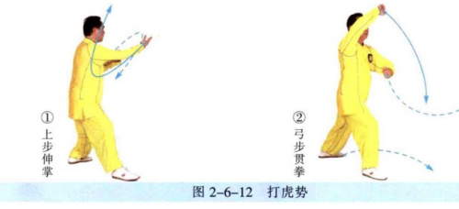
高探马 | (1)左脚上步，随即右脚上步，身体左转，重心落于右腿，左手经上划弧 至前方，右手经下划弧至右耳旁(图2-6-13①②)。 (2)重心后移，左脚虚步，左手收至胸前，掌心朝上，右手向前切掌(图 2-6-13③)。 动作要点：左手捋採，右手横切，两手对拧。 | 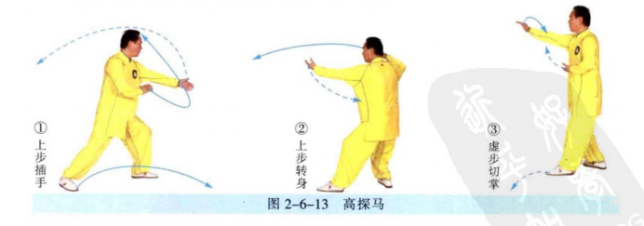
肘底捶 | (1)左脚向左前方上半步，随即右脚前出，脚尖外摆，同时两手胸前划弧 合抱(图2-6-14①②)。 (2)左脚上步，脚尖内扣，身体右转，两手弧形分开(图2-6-14③)。 (3)右脚退步，左手挑掌，右拳出至左肘下；随即右脚上步，左手上架， 右拳前打(图2-6-14④⑤)。 动作要点：用好摆扣步，注意手法与步法的协调配合。 | 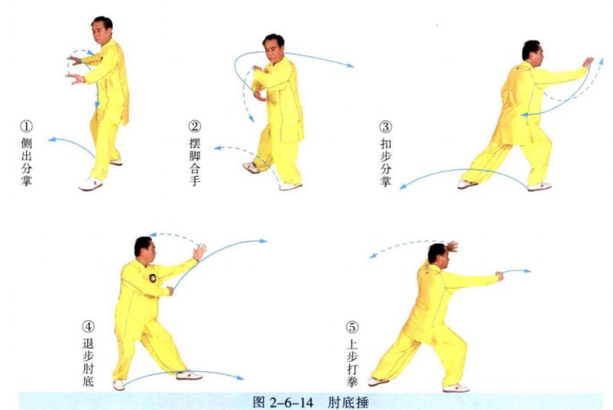
右倒撵猴 | (1)重心后移左手后伸(图2-6-15①)。 (2)右脚退步，左手移至左耳旁，右掌前伸(图2-6-15②)。 (3)重心后移至右腿，身体右转，右手移至右腹前，左掌前推(图2-6- 15③)。 动作要点：倒拉时，手臂外旋。 | 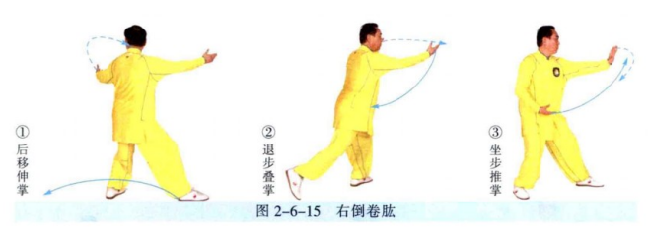
退步跨虎 | (1)重心前移，左弓步右手经下前伸，两掌十字交叉(图2-6-16①)。 (2)左脚退半步，重心落于右腿，两手经下划弧，拧旋分掌，右手至头上方， 左手至左胯旁(图2-6-16②)。 动作要点：两手用拧劲。 | 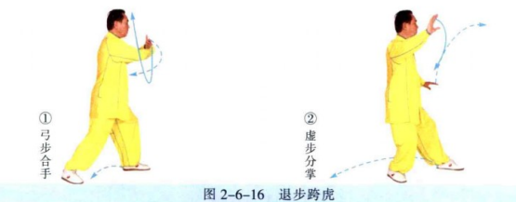
退步双穿左按掌 | (1)左脚退步，右掌下按，左掌经右手背上方前穿(图2-6-17①)。 (2)重心后移至左腿，左手翻掌下按，右手掌经左手背上方前穿(图2-6- 17②)。 (3)右脚退步，重心落于右腿，右手收于腰间，左掌经左弧形下按(图2- 6-17③)。 动作要点：穿掌经过手臂上方前穿，与喉部齐高。 | 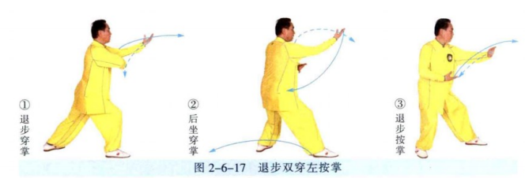
退步双穿右按掌 | (1)重心前移至左腿成左弓步，右掌经左手背上方前穿(图2-6- 18①)。 (2)重心后移至右腿成右坐步，右手翻掌下按，左手掌经右手背上方前穿 (图2-6- 18②)。 (3)左脚退步，重心落于左腿，左手收于腰间，右掌经右侧弧形下按(图 2-6-18③)。
右分脚 | (1)重心前移，左掌搂砍，随即重心后移；右手移至左手下，两手成十字合 抱(图2-6- 19①②)。 (2)两掌向两侧劈出，右脚向右前侧弹踢(图2 - 6 - 19③)。 动作要点：分掌、弹踢，配合用力，力达脚面。 | 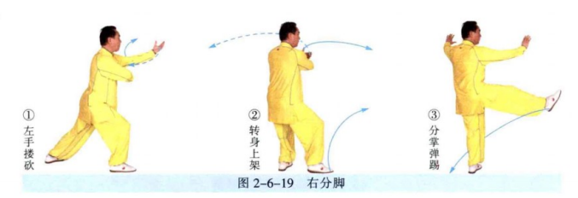
转身左分脚 | (1)右脚交叉落于左脚外侧，脚尖点地(图2-6-20①)。 (2)身体左转，两掌十字合抱(图2-6-20②)。 (3)两手分掌向两侧劈出，左脚向左前侧弹踢(图2-6-20③)。
转身右蹬脚 | (1)左脚交叉落于右脚外侧，脚尖点地(图2-6-21①)。 (2)身体右转，重心移至左腿，右脚提起，两掌十字合抱(图2-6-21②)。 (3)两手向两侧推，右脚向右前方蹬出(图2-6-21③)。 动作要点：推掌、蹬脚，配合用力，力达脚跟。
手挥琵琶 | (1)右脚后落，脚尖着地，左手下按(图2-6-22①)。 (2)重心移于右腿，左脚前出，脚跟着地；左手向前提起，右手落于左肘 旁，两掌对向合力(图2-6-22②)。 动作要点：两掌对向用力时，手上用敲击的力量。 | 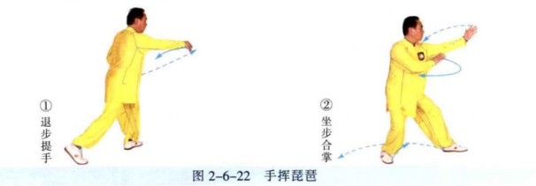
右野马分鬃 | (1)左脚退步，右脚虚提，左手带回至右肩前，右手下移，重心移至左腿， 两手左抱(图2-6-23①)。 (2)右脚上步，左手下按，右手上托，向右横拨成右弓步(图2-6-23②)。 动作要点：左手下按与右手上托配合用劲，腰胯横向转动，腿部配合用力。 | 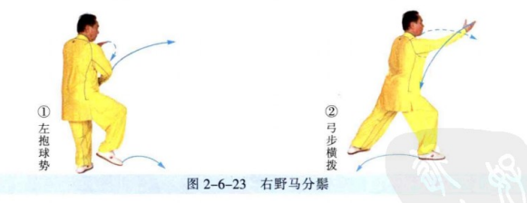
海底针 | (1)右脚向右侧移步，左脚前出，脚尖点地，左手上搂，右手上提至右耳旁 (图2-6-24①②)。 (2)身体微下蹲，左手下搂，右手下插，随即，右弓步右肩前靠(图2-6- 24③④)。 动作要点：前靠用沉劲、整劲。 | 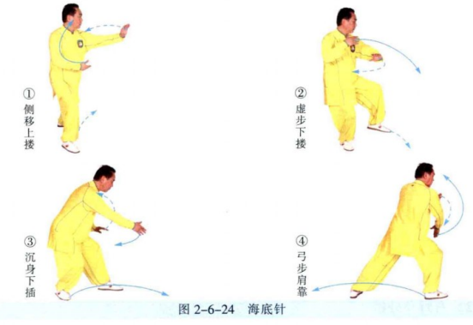
白蛇吐信 | (1)右脚退步，左脚虚提，右手经后向上划弧，按于体前，左手向前划弧至 腹前(图2-6-25①)。 (2)左脚前出，脚跟着地，左手从右臂内侧提起，向前反掌披出(图2-6-25②)。 动作要点：披掌要沉身、鞭打。 | 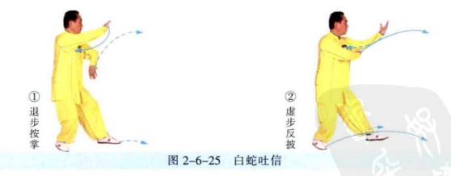
抱虎归山 | (1)右脚上步，脚尖内扣，左脚回收，左手移至右肩前，右手弧形上托(图 2-6-26①)。 (2)左脚向左侧斜出，身体左转；左手经体前下搂，至左胯旁，右掌经耳旁前推(图2-6-26②③)。 动作要点：注意此势与搂膝拗步的区别，搂膝拗步的用法是套步绊摔，此势 是插步绊摔。动作时，要利用转体的力量。
斜飞势 | (1)重心移至右腿，扣左脚；随即重心移至左腿，身体右转，提右脚，左手 划弧至右肩前，右手划弧至左腹前(图2-6-27①)。 (2)右脚向右前方斜出，脚跟着地；随即重心前移成右弓步，左手下按至左 胯旁，右手向斜前方推送，掌心朝上，手指朝前(图2-6-27②)。 动作要点：注意此势与野马分鬃的区别，野马分鬃是摔法，此势是撅臂；动 作时，要左手下採，右手挎臂，转体后，右手向斜上方推送。 | 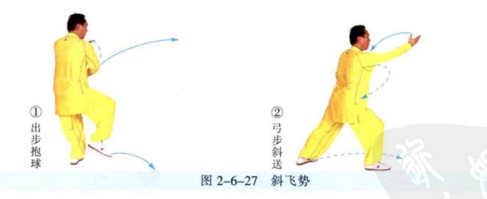
左野马分鬃 | (1)右脚外摆，左脚上步，右手向后划弧，左手向前划弧，两手右抱球。 (图2-6-28①)。 (2)左脚前出，右手下按，左手上托，向左横拨(图2-6-28②)。 动作要点：左手下按与右手上托配合用劲，腰胯横向转动，腿部配合用力。 | 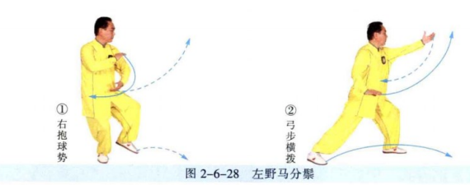
左指裆捶 | (1)右脚上步，脚跟着地，右手上搂，左手握拳收至腰间(图2-6-29①)。 (2)重心前移成右弓步，右手下搂，按于右胯旁，左拳向前下方打出(图 2-6-29②)。 动作要点：左拳与小腹齐高。 | 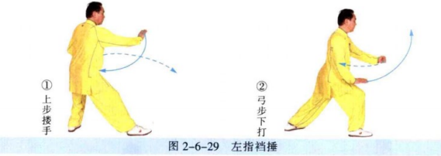
右金鸡独立 | (1)重心后移，左手向上划弧至后方，右掌向前挑起(图2-6-30①)。 (2)右腿独立，左膝上提，左手挑掌，右掌下按至右胯旁(图2-6-30②)。 动作要点：独立前身体先下沉，以加强支撑腿的稳定和提膝的力量。 | 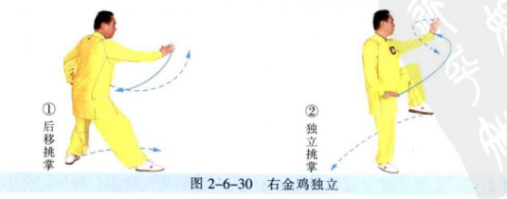
十字手收势 | 同一段单练套路(图2-6-31)。 | 